Layout màn hình
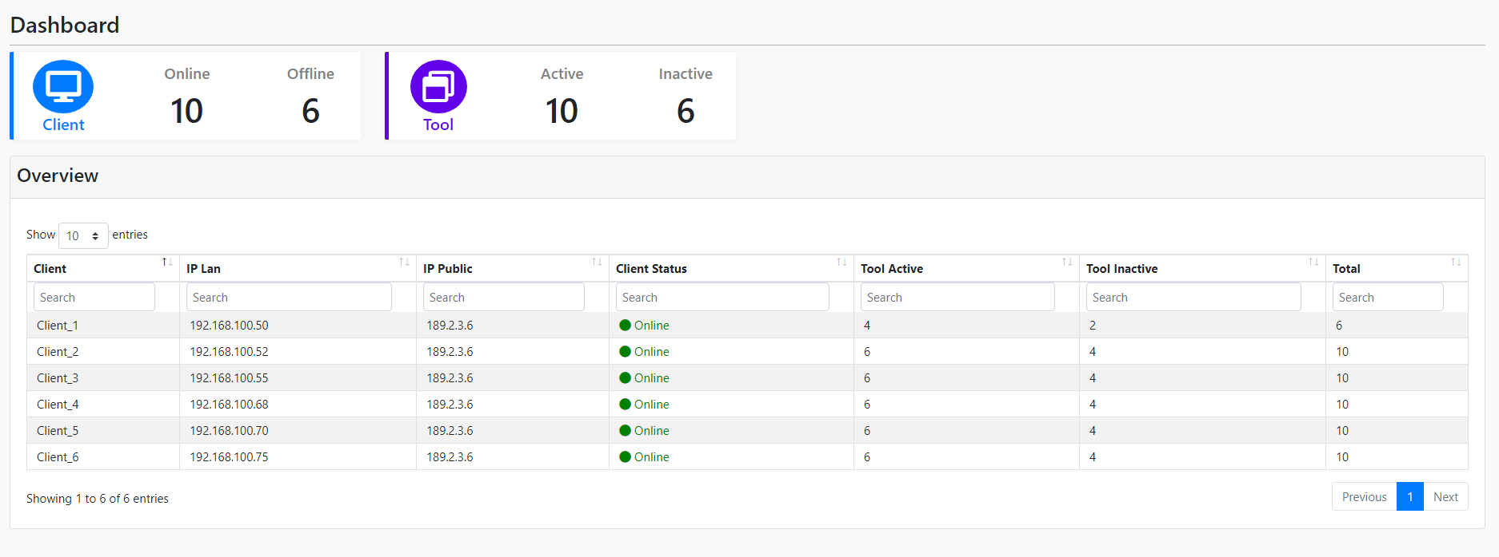
Tên hệ thống |  | Chức năng |  | Tài liệu | Người phụ trách
Tool Manager |  | T1008 | Màn hình dashboard | Layout màn hình | Tú Điền

Layout màn hình
 | Màn hình dashboard

